Sheet1
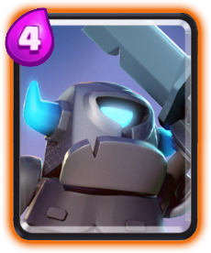

미니P.E.K.KA
공격속도 | 속도 | 배치시간 | 사정거리 | 공격대상 | 엘릭서비용 | 소환되는유닛의수 | 희귀도 | 유형
1.8초 | 빠름 | 1초 | 근접 | 지상 | 4 | x1 | 희귀 | 유닛
빠른이동속도와 4코스트 가격에 낮은 공속대신에 매우높은 단타 피해량을 보유

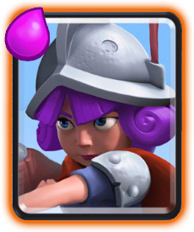
머스킷병
공격속도 | 속도 | 배치시간 | 사정거리 | 공격대상 | 엘릭서비용 | 소환되는유닛의수 | 희귀도 | 유형
1.1초 | 보통 | 1초 | 6 | 지상 및 공중 | 4 | x1 | 희귀 | 유닛
게임내에서 5번째로 사거리가 길고 원거리딜러중에 DPA와 공격속도가 높은편이다.

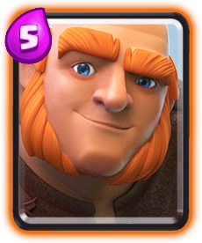
자이언트
공격속도 | 속도 | 배치시간 | 사정거리 | 공격대상 | 엘릭서비용 | 소환되는유닛의수 | 희귀도 | 유형
1.5초 | 느림 | 1초 | 근접 | 건물 | 5 | x1 | 희귀 | 유닛
메인탱커로 이속은 느리지만 시간을 버티면서 코스트를 쌓고 자이언트뒤에 공격유닛들을 소환해 공격이가능


호그라이더
공격속도 | 속도 | 배치시간 | 사정거리 | 공격대상 | 엘릭서비용 | 소환되는유닛의수 | 희귀도 | 유형
1.6초 | 매우 빠름 | 1초 | 근접 | 건물 | 4 | x1 | 희귀 | 유닛
4코스트에 이동속도가 매우빨라 타워에 빠르게 접근에 타격하기에 적합

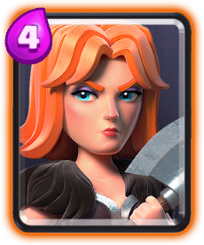
발키리
공격속도 | 속도 | 배치시간 | 사정거리 | 공격대상 | 엘릭서비용 | 소환되는유닛의수 | 희귀도 | 유형
1.6초 | 보통 | 1초 | 근접 | 지상 | 4 | x1 | 희귀 | 유닛
4코스트에 준수한 체력과 공격력을 갖고있고 360도 전방위 공격이 가능한것이 특징

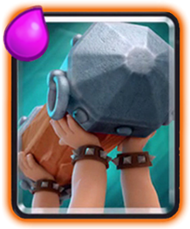
배틀램
속도 | 배치시간 | 사정거리 | 공격대상 | 엘릭서비용 | 희귀도 | 유형
보통 | 1초 | 근접 | 건물 | 4 | 희귀 | 유닛
돌진유닛으로 성공적으로 들이받거나 체력이 다하면 통나무가 사라지면서 2명의 바바리안으로 나뉘어 공격을 시작한다.

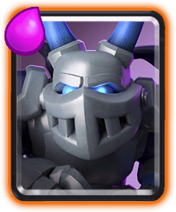
메가미니언
공격속도 | 속도 | 배치시간 | 사정거리 | 공격대상 | 엘릭서비용 | 소환되는유닛의수 | 희귀도 | 유형
1.6초 | 보통 | 1초 | 2 | 지상 및 공중 | 3 | x1 | 희귀 | 유닛
코스트대비 전체적으로 공격/수비 밸런스가 좋은 유닛

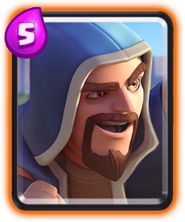
마법사
공격속도 | 속도 | 배치시간 | 사정거리 | 공격대상 | 엘릭서비용 | 소환되는유닛의수 | 희귀도 | 유형
1.4초 | 보통 | 1초 | 5.5 | 지상 및 공중 | 5 | x1 | 희귀 | 유닛
범위공격이 가능한 유닛

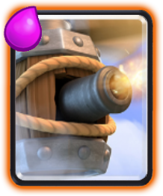
플라잉머신
공격속도 | 속도 | 배치시간 | 사정거리 | 공격대상 | 엘릭서비용 | 소환되는유닛의수 | 희귀도 | 유형
1초 | 빠름 | 1초 | 6 | 지상 및 공중 | 4 | x1 | 희귀 | 유닛
사정거리가 6으로 긴편에 속하는 공중유닛 강을 건너지않고 건물타격이 가능

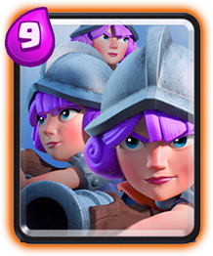
삼총사
공격속도 | 속도 | 배치시간 | 사정거리 | 공격대상 | 엘릭서비용 | 소환되는유닛의수 | 희귀도 | 유형
1.1초 | 보통 | 1초 | 6 | 지상 및 공중 | 9 | x3 | 희귀 | 유닛
전체적으로 밸런스좋은 머스킷병 3명이 뭉쳐있는 강력한 카드지만 가격이 9엘릭서라는 단점이 있다.

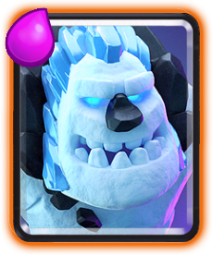
얼음골렘
공격속도 | 속도 | 배치시간 | 사정거리 | 공격대상 | 엘릭서비용 | 소환되는유닛의수 | 희귀도 | 유형
2.5초 | 느림 | 1초 | 근접 | 건물 | 2 | x1 | 희귀 | 유닛
죽을시 데스데미지를 입힌다.

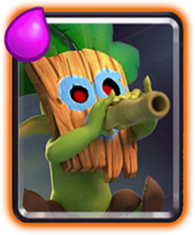
다트고블린
공격속도 | 속도 | 배치시간 | 사정거리 | 공격대상 | 엘릭서비용 | 소환되는유닛의수 | 희귀도 | 유형
0.65초 | 매우 빠름 | 1초 | 6.5 | 지상 및 공중 | 3 | x1 | 희귀 | 유닛
사거리가 게임내에서 6.5로 3번째로 긴유닛

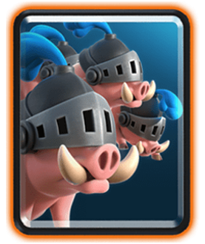
로얄호그
공격속도 | 속도 | 배치시간 | 사정거리 | 공격대상 | 엘릭서비용 | 소환되는유닛의수 | 희귀도 | 유형
1.2초 | 매우 빠름 | 1초 | 근접 | 건물 | 5 | ×4 | 희귀 | 유닛
그냥 여러마리 소환됨

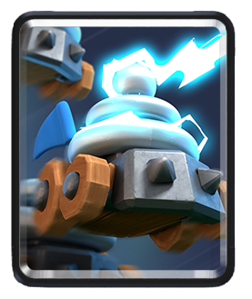
감전돌이
공격속도 | 속도 | 배치시간 | 사정거리 | 공격대상 | 엘릭서비용 | 소환되는유닛의수 | 희귀도 | 유형
1.6초 | 보통 | 1초 | 4.5 | 지상 및 공중 | 4 | x3 | 희귀 | 유닛
공격시 마비효과를 준다.

